ケース1
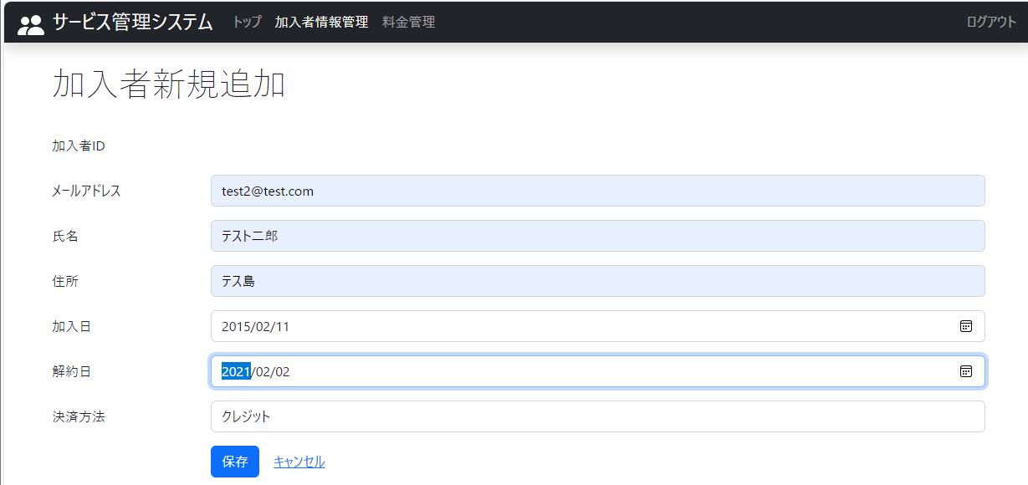
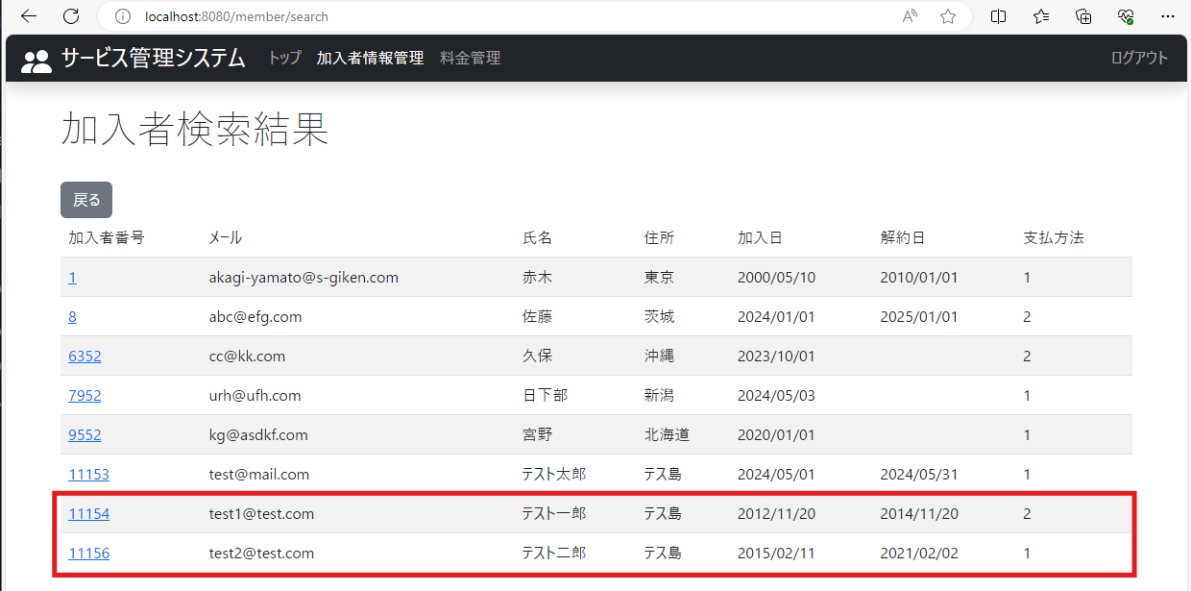
2024-05-20
テスト内容 | 1.加入者情報に、稼働対象となる加入者と対象外の加入者を作成

確認内容 | 加入者情報に対象、対象外とする加入者が追加されていること

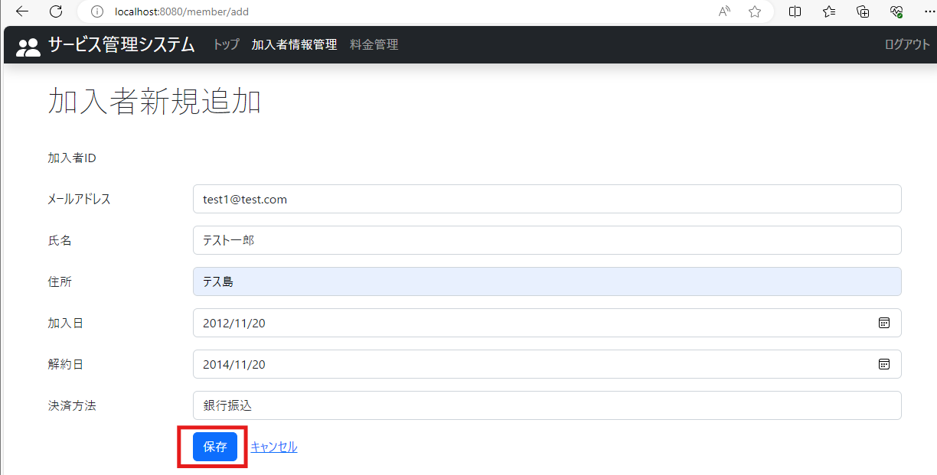
 | 「バッチ詳細設計書1.4.4 有効な加入者情報とは」参照。
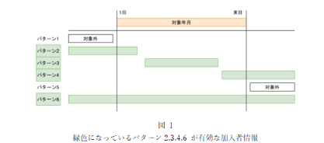

 | 2013年8月の加入者情報
 |  | 対象年月 | 加入日 | 解約日 | バッチ稼働対象か
 | テスト一郎 | 2013-08-01 | 2012-12-20 | 2014-11-20 | 対象
 | テスト二郎 | 2013-08-01 | 2015-02-11 | 2021-02-02 | 対象外

ケース2
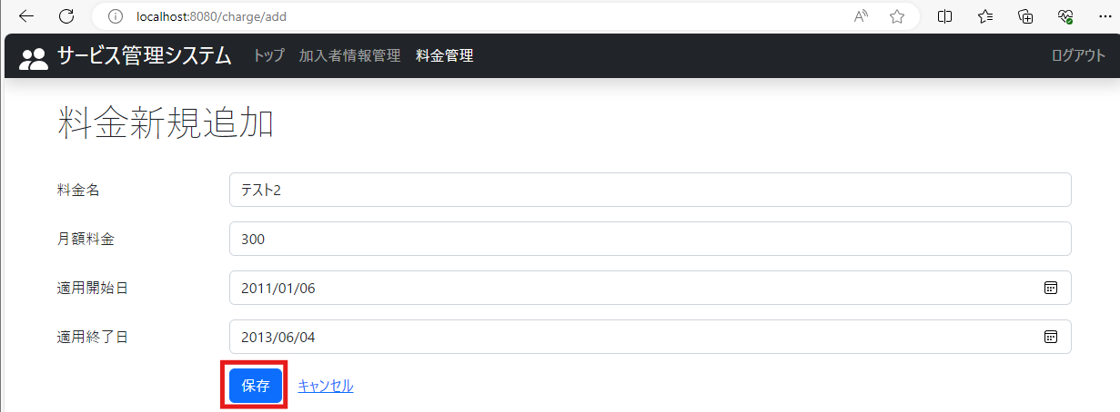
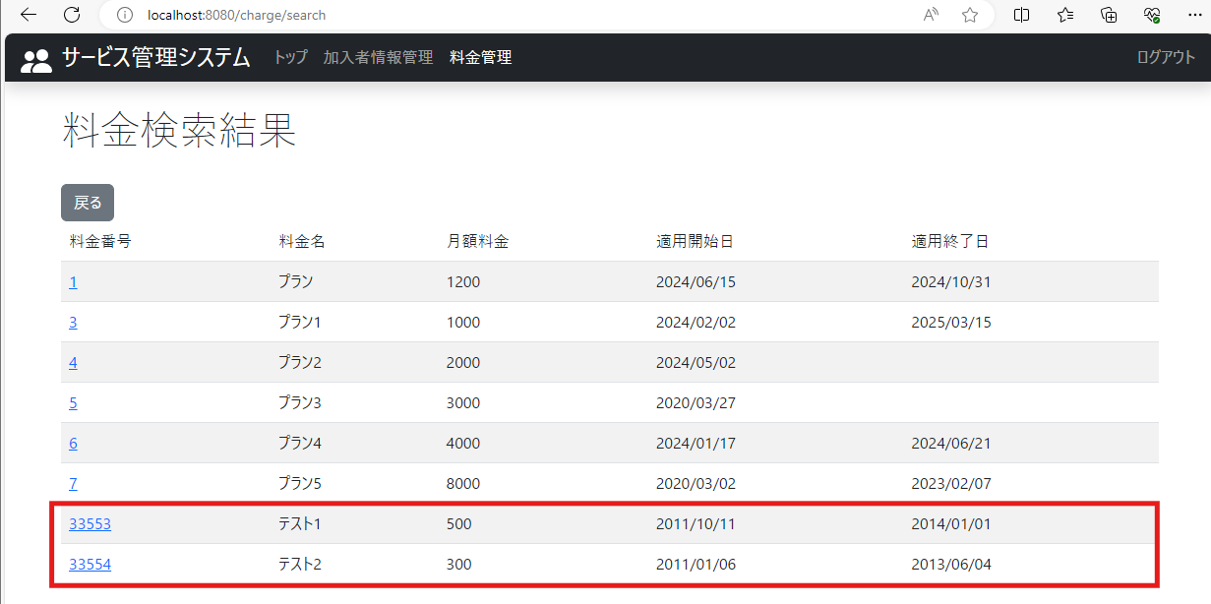
2024-05-20
テスト内容 | 2.料金情報に、稼働対象となる料金と対象外の料金を作成

確認内容 | 料金情報に対象、対象外とする料金が追加されていること

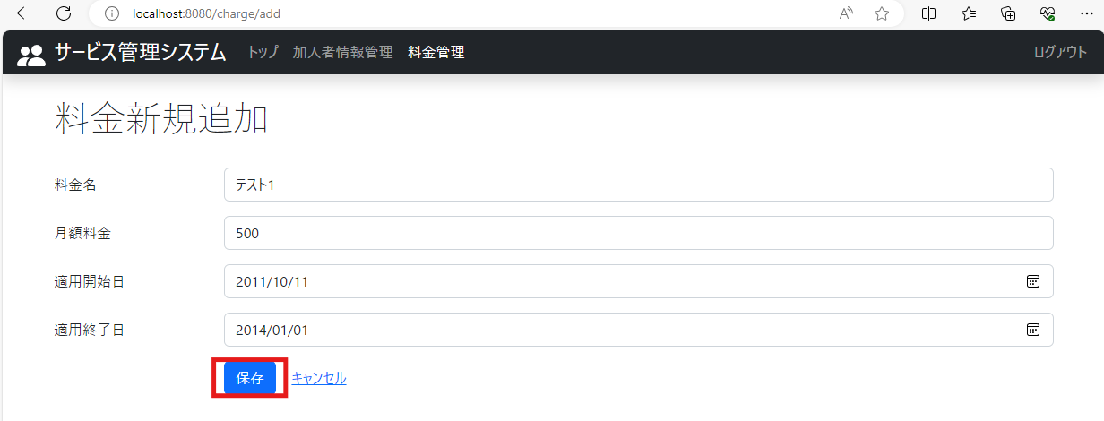
 | 「バッチ詳細設計書1.4.4 有効な加入者情報とは」参照。

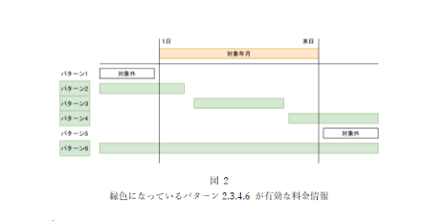

 | 2013年8月の料金情報
 |  | 対象年月 | 適用開始日 | 適用終了日 | バッチ稼働対象か
 | テスト1 | 2013-08-01 | 2011-10-11 | 2014-01-01 | 対象
 | テスト2 | 2013-08-01 | 2011-01-06 | 2013-06-04 | 対象外

ケース3
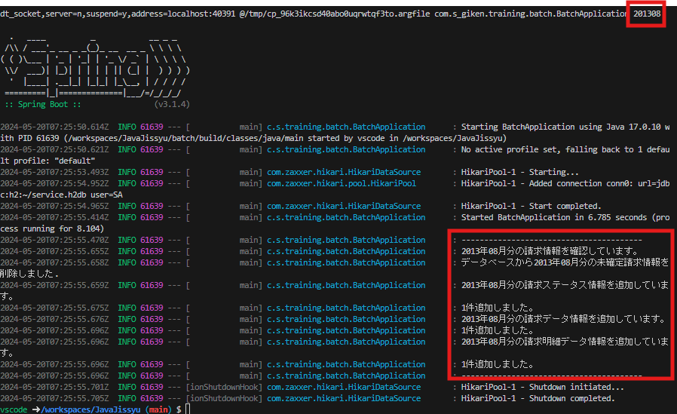
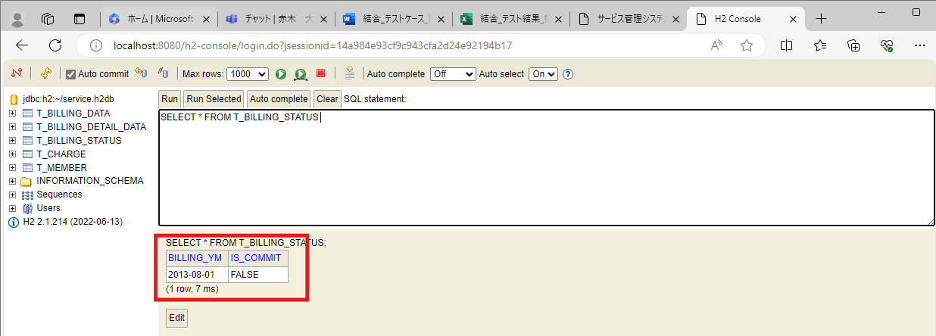
2024-05-20
テスト内容 | 3.Webアプリで加入者・料金情報を作成後、稼働対象年月：2013年8月でバッチ起動
 | *コマンドライン引数に「201308」を入力
確認内容 | 3-1.DBの請求ステータスに「2013年8月」の請求情報が作成されていること
 | 3-2.DBの請求データにバッチ稼働対象に加入者のデータが作成されていること
 | 3-3.DBの請求明細データにバッチ稼働対象の料金情報のデータが作成されていること

